Sheet1
2-5月（2, 3，4，5， 6）基础 |  |  | 7-8月（7，8）强化 |  |  | 9-12月（9，10，11，12）冲刺
数学一：三月高数，一轮张宇30+100+做题本， |  |  | 专业课基础 + 强化 |  |  | 刷真题
四月线代(已完成)，概率论
英一：单词（未完成），四月语法（未完成），五月阅读 |  |  | 数学一：880+660+武忠祥强化
高数：张宇18讲 + 1000题+1800 |  |  | 政治：徐涛+肖秀荣
线代：姜晓千 |  |  | 英语：翻译
概率论：张宇18讲， 余丙森 |  |  | 政治：八月开始
数据结构：发哥+王道，五月初（未完成）
英语：单词（轮三遍）， 田静长难句，外刊，语法larry
如果时间够5月可以开专业课
专业课五月看机器学习，六七月具体选院校

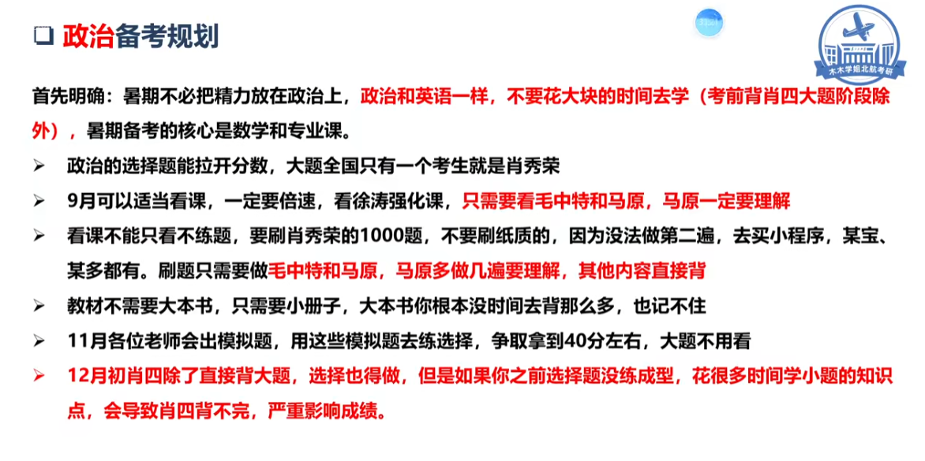
五月数据结构，六月机器学习
新版：
暑假（6.25-9.6）

第一阶段 |  |  | 第二阶段 |  |  | 第三节阶段
6.25-7.8 |  |  | 7.8-8.10 |  |  | 8.10-9.6
高数 | 微分方程，曲面曲线积分二刷√ |  | 强化√ |  |  |  | 880
线代 | 880 |  |  |  |  | 强化（姜晓千）
概率论 | 方浩+张宇√ |  | 强化√
数学：先把二刷
数据结构二刷+基础代码熟练掌握√
线性表，栈，队列，树，图，排序√

专业课： | 算法√ |  | 慕课，leetcode刷题,课本学习
 | 机器学习
英语： | 语法再轮一遍 |  |  | 写真题
 | 回译√
其余时间： |  |  |  |  |  | 深度学习，coding

Finish：八月中旬高数，七月底概率论强化，九月初线代强化 |  |  |  |  |  |  |  |  | 上午 英语 and 数学
第一阶段前结束ds二刷，算法专业课，八月底结束机器学习 |  |  |  |  |  |  |  |  | 7:00 一个小时单词
 |  |  |  |  |  |  |  |  | 8:00-12:00 四个小时高数 | 5h
 |  | 完成进度和规划
周总结 |  | 数学 |  |  | 专业课 |  |  | 英语
7.14-7.20 |  | 一元积分学完成，下一步进行积分学应用+多元+二重 |  |  | 完成了算法慕课的学习，下一步进行刷题+课本学习 |  |  | 开始做真题了，两天一篇，隔一天回译 | 下午
7.21-7.27 |  | 无 |  |  |  |  |  |  | 14:00-16：00概率论
7.28-8.3 |  |  | 要赶进度了 |  |  |  |  |  | 16:00-17:00 英语 | 4h
 |  |  |  |  |  |  |  |  | 17:00 数学每日一题整理
 |  |  |  |  |  |  |  |  | 18:30 over
 |  |  |  |  |  |  |  |  | 晚上
 |  |  |  |  |  |  |  |  | 19:30：00-21:00机器学习
 |  |  |  |  |  |  |  |  | 21:00-23：00算法 | 3h

